申込書の作成方法
申込書の記入方法について

大会参加申込書の記入について
個人申込書の記入について

ここを記入！！
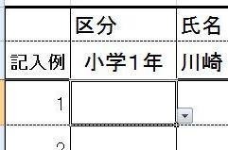
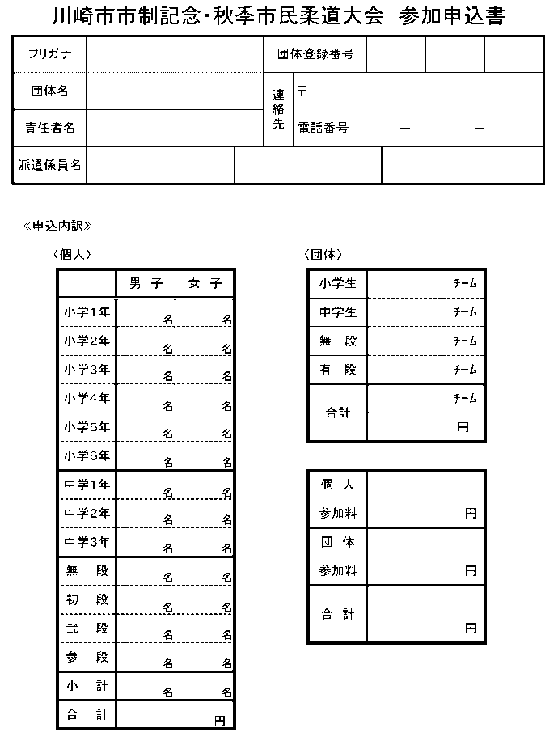

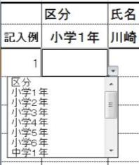
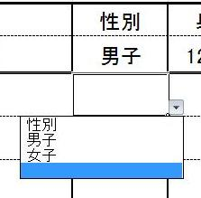

ここは、記入の必要はありません。自動的に計算されます。

１．区分・性別のセルをクリックして、 を表示させ、クリックする。
２．リストから、区分や性別を選択する。

ここをクリック！！

大会参加申込書
川崎市市制記念・秋季市民柔道大会 参加申込書
フリガナ |  |  |  |  |  |  |  |  |  | 大会不参加の場合は右側に○を付けて団体名を記載して提出して下さい。
団体名 |  |  |  |  |  |  |  |  |  | 連絡先 | 〒 |  | －
責任者名 |  |  |  |  |  |  |  |  |  |  | 電話番号 |  |  | － |  |  | －
派遣係員名 |  |  | 審判
 |  |  | 会場係
 |  |  |  |  |  |  |  |  | ＊ライセンス審判員もしくは会場係を１名以上、派遣してください。
«申込内訳»
 | 〈個人〉 |  |  |  |  |  |  |  |  |  | 〈団体〉
 |  |  |  | 男 子 |  | 女 子 |  |  |  |  |  | 小学生 |  |  | ﾁｰﾑ
 |  | 小学１年 |  |  | 名 |  |  | 名 |  |  |  | 中学生 |  |  | ﾁｰﾑ
 |  | 小学２年 |  |  | 名 |  |  | 名 |  |  |  | 無 段 |  |  | ﾁｰﾑ
 |  | 小学３年 |  |  | 名 |  |  | 名 |  |  |  | 有 段 |  |  | ﾁｰﾑ
 |  | 小学４年 |  |  | 名 |  |  | 名 |  |  |  | 合計 |  |  | ﾁｰﾑ
 |  | 小学５年 |  |  | 名 |  |  | 名 |  |  |  |  |  |  | 円
 |  | 小学６年 |  |  | 名 |  |  | 名
申込内訳は自動で計算されます。入力の必要はありません。
 |  | 中学１年 |  |  | 名 |  |  | 名 |  |  |  | 個 人
 |  | 中学２年 |  |  | 名 |  |  | 名 |  |  |  | 参加料 |  |  |  | 円
 |  | 中学３年 |  |  | 名 |  |  | 名 |  |  |  | 団 体
 |  | 無 段 |  |  | 名 |  |  | 名 |  |  |  | 参加料 |  |  |  | 円
 |  | 初 段 |  |  | 名 |  |  | 名 |  |  |  | 合 計
 |  | 弐 段 |  |  | 名 |  |  | 名 |  |  |  |  |  |  |  | 円
 |  | 参 段 |  |  | 名 |  |  | 名
 |  | 小 計 |  |  | 名 |  |  | 名
 |  | 男女合計 |  |  |  |  | 名
 |  | 合 計 |  |  |  |  | 円

団体申込書
団体 参加申込書
Ａ小学生の部 | 編 成 | 学 年 | 氏 名 | チーム名
 | 大 将 | 小 ６
 | 中 堅 | 小 ５
 | 先 鋒 | 小 ４

Ｂ小学生の部 | 編 成 | 学 年 | 氏 名 | チーム名
 | 大 将 | 小 ６
 | 中 堅 | 小 ５
 | 先 鋒 | 小 ４

Ａ中学生の部 | 編 成 | 学 年 | 氏 名 | チーム名
 | 大 将 | 中３
 | 中 堅 | 中２
 | 先 鋒 | 中１

Ｂ中学生の部 | 編 成 | 学 年 | 氏 名 | チーム名
 | 大 将 | 中３
 | 中 堅 | 中２
 | 先 鋒 | 中１

Ａ無段者の部 | 編 成 |  | 氏 名 | チーム名
 | 大 将
 | 中 堅
 | 先 鋒

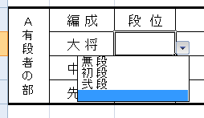
有段者の部の選手は、３段以下の３名 (合計６段以内）です。配列は段順位にしてください。
段位は、 をクリックして選択してください。（下図参照）
Ｂ無段者の部 | 編 成 |  | 氏 名 | チーム名
 | 大 将
 | 中 堅
 | 先 鋒

Ａ有段者の部 | 編 成 | 段 位 | 氏 名 | チーム名
 | 大 将
 | 中 堅 |  |  |  | 無 段
 | 先 鋒 |  |  |  | 初 段
 |  |  |  |  | 弐 段
Ｂ有段者の部 | 編 成 | 段 位 | 氏 名 | チーム名 | 参 段
 | 大 将
 | 中 堅
 | 先 鋒

